山峰柱形图
月份 | 销售额
1 | 2000
2 | 2445
3 | 6334
4 | 8577
5 | 3467
6 | 5334
7 | 3806
图表标题

针管柱形图
实际值 | 目标值
2000 | 3000
4000 | 8000
2500 | 3000
3500 | 4000
针管图

针管图

剪影柱形图
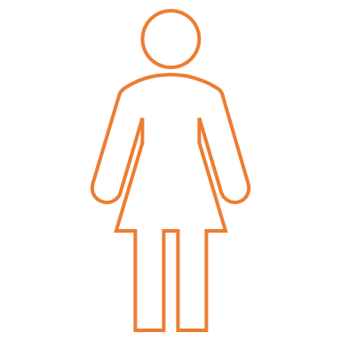
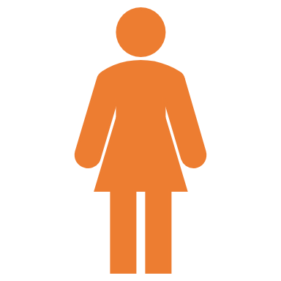
男 | 68% | 100%
女 | 52% | 100%

 |  |  | 山峰柱形图

男女身体水分比例
 | 1

圆环图
真实值 | 辅助值
75% | 25%

75%

75%

